2.레이아웃
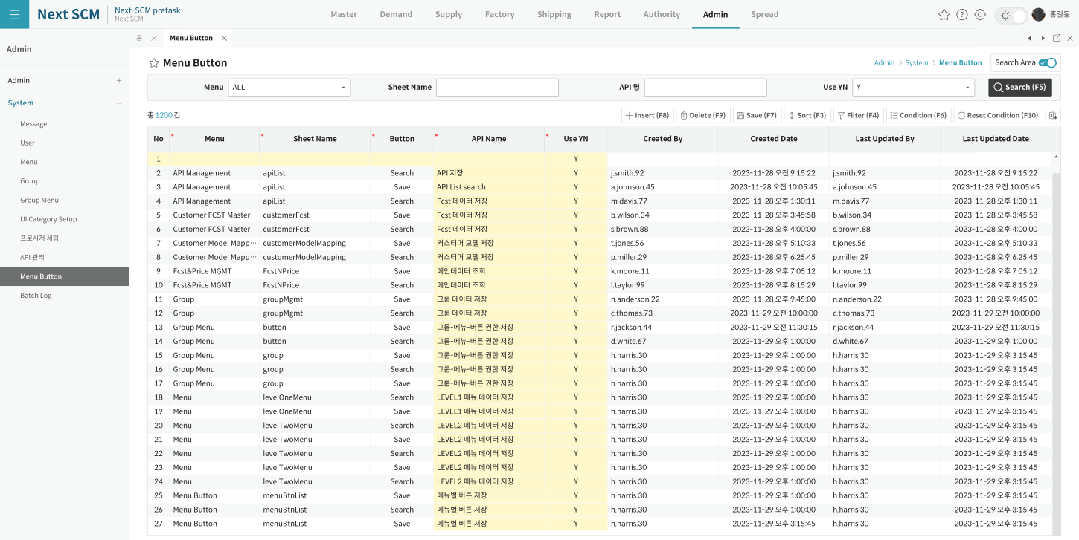
영역 구성
영역 | 내용 | 컴포넌트 | 비고
SearchArea | Menu/Sheet name/API Name/Active (3/3/3/2) | Form | 3시트
Grid | 버튼 매핑 목록 (menuBtnList) | DataGrid | 단일
SubTitle | Search·Insert·Delete·Save | SubTitle

TO-BE Figma (Admin > System > Menu Button, 1920x963)
https://www.figma.com/design/c9VYF8oleb9TczKeFWi4ka/Next-SCM-Working-File_260309?node-id=6139-142335

